Paliwa_Samochody osobowe
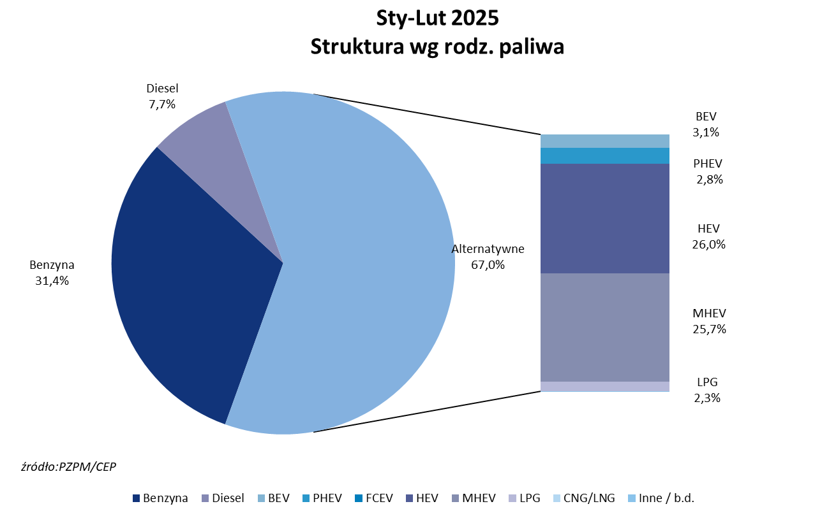
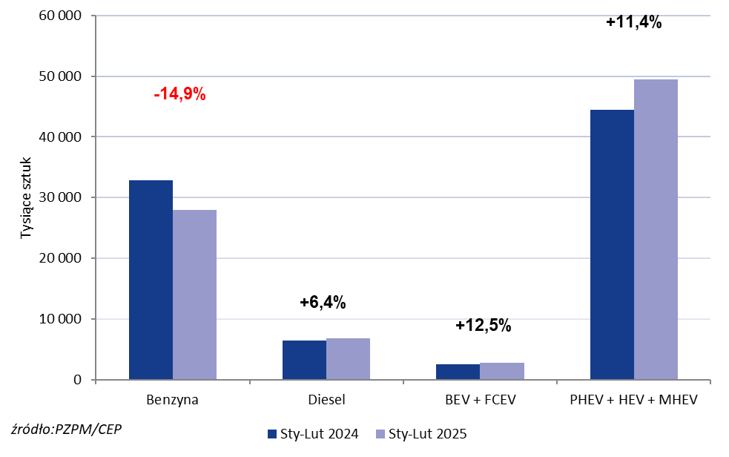
PZPM* |  |  |  |  |  |  | 2025-03-05
 |  |  |  |  |  |  | w tys. szt.
 | Pierwsze rejestracje nowych samochodów osobowych wg rodzaju napędu

 | Rozaj napędu | Sty-Lut 2024 |  | Sty-Lut 2025 |  | Zmiana % r/r | Zmiana udziału r/r
 |  | tys. szt. | udział % | tys. szt. | udział %
 | Benzyna | 32,799 | 36.9% | 27,918 | 31.4% | -14.9% | -5,6 pp
 | Diesel | 6,403 | 7.2% | 6,813 | 7.7% | +6.4% | +0,4 pp
 | Alternatywne/inne | 49,567 | 55.8% | 54,312 | 61.0% | +9.6% | +5,2 pp
 | w tym:
 | BEV | 2,486 | 2.8% | 2,796 | 3.1% | +12.5% | +0,3 pp
 | PHEV | 2,371 | 2.7% | 3,418 | 3.8% | +44.2% | +1,2 pp
 | FCEV | 1 | 0.0% | 1 | 0.0% | +0.0% | +0,0 pp
 | HEV | 21,620 | 24.4% | 23,144 | 26.0% | +7.0% | +1,6 pp
 | MHEV | 20,410 | 23.0% | 22,888 | 25.7% | +12.1% | +2,7 pp
 | LPG | 2,657 | 3.0% | 2,063 | 2.3% | -22.4% | -0,7 pp
 | CNG/LNG | 0 | 0.0% | 0 | 0.0% |  | +0,0 pp
 | Inne / b.d. | 0 | 0.0% | 0 | 0.0% |  | +0,0 pp
 | * PZPM na podstawie CEP (Centralnej Ewidencji Pojazdów)
 | Source: PZPM on the basis of CEP (Central Register of Vehicles)

